Estadísticas
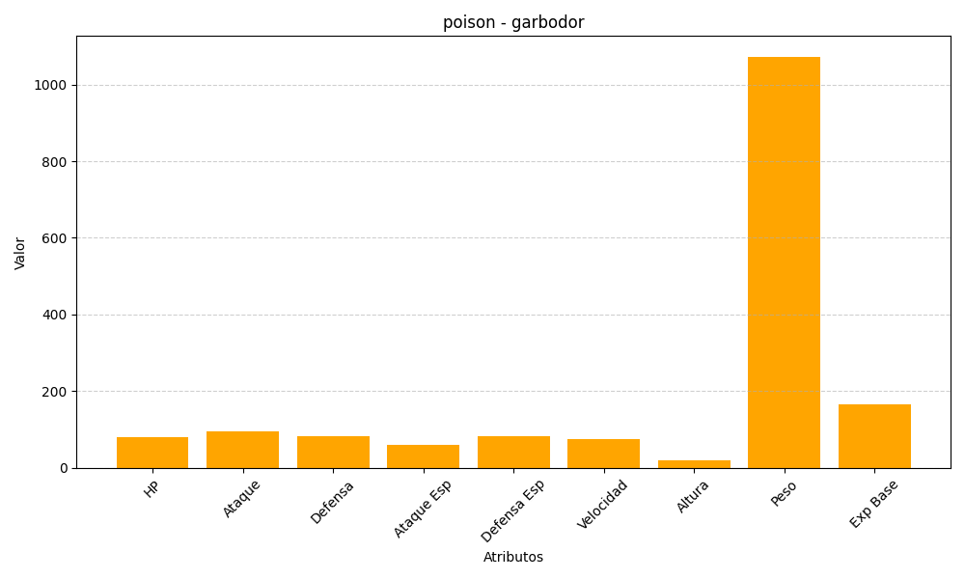
ID | Nombre | Tipo | HP | Ataque | Defensa | Ataque Especial | Defensa Especial | Velocidad | Altura | Peso | Experiencia Base
569 | garbodor | poison | 80 | 95 | 82 | 60 | 82 | 75 | 19 | 1073 | 166

